再テストエビデンス
テスト結果エビデンス（再テスト）
バグ修正後の再テスト ｜ 全3件 ｜ test-specification.xlsx / test-evidence.xlsx（初回分）とは別ファイル
実施日: 2026-08-25 実施者: Claude Code 結果: OK 3件 / NG 0件

No | テストID | テスト項目 | 結果 | 実施日 | 実施者 | 確認内容 | スクリーンショット
1 | ITEM-005 | 商品コード重複登録（画面）【再テスト】 | OK | 2026-08-25 | Claude Code | 修正後は500エラーにならず、フォーム上に「この商品コードは既に使用されています: C001」というエラーメッセージが表示されることを確認 | 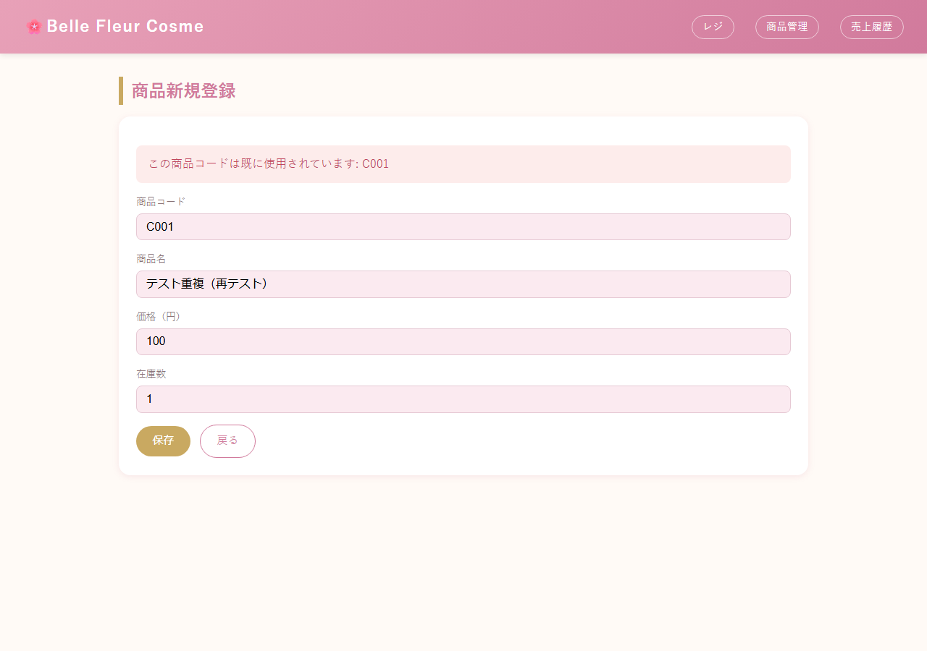
2 | ITEM-007 | 必須項目未入力（サーバー直送）【再テスト】 | OK | 2026-08-25 | Claude Code | 修正後はstatus=200で入力フォームが再表示され、500エラーにならないことを確認（Bean Validationエラーが適切にハンドリングされている） | 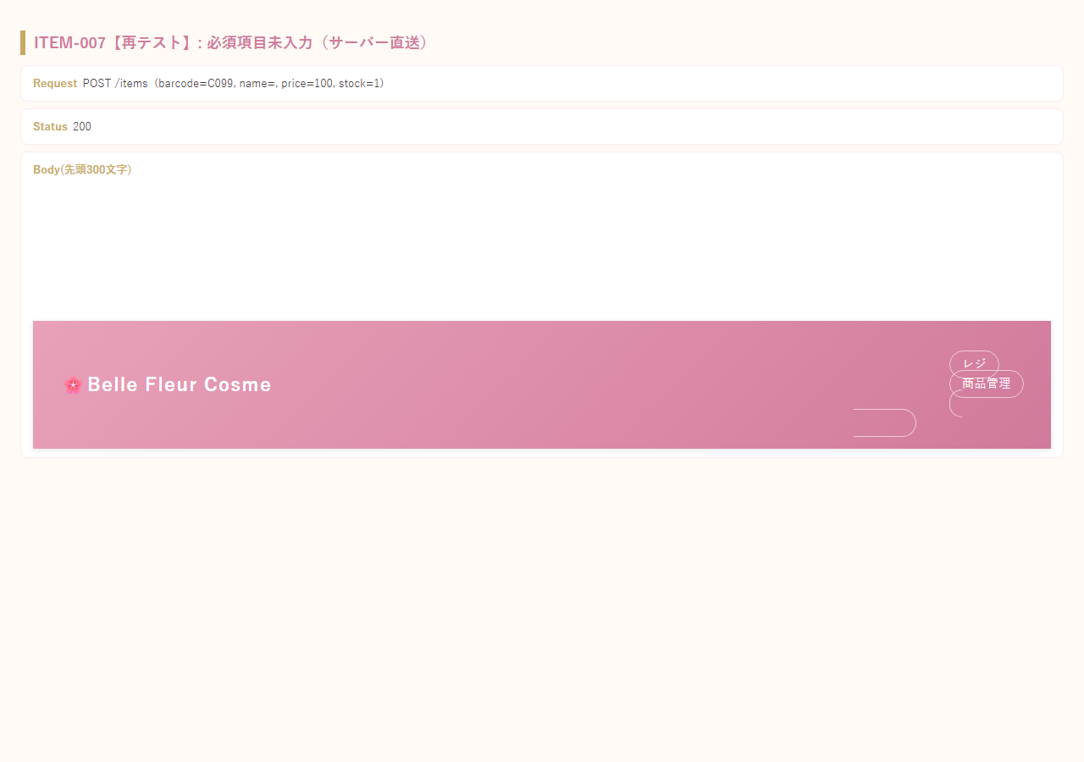
3 | POS-005 | 空欄でクイック追加【再テスト】 | OK | 2026-08-25 | Claude Code | 修正後（カートに追加ボタンにformnovalidateを追加）は、空欄のまま押してもサーバーへ送信され、案内メッセージ「商品コードまたは商品名を入力してください」が正しく表示されることを確認 | 